СВОБОДНЫЙ СКЛАД
ЦЕНЫ УКАЗАНЫ ПО СОСТОЯНИЮ НА 01.02!
Автотехника на складе
Марка | Год выпуска | Изображение | Класс автотехники | Назначение | Кол-во осей | Экологический класс | Технические характеристики | Количество на 01.02.2026г | Отпускная цена, с НДС, EXW г. Минск*
КС-5575BY-H-4-23 | 2026 | 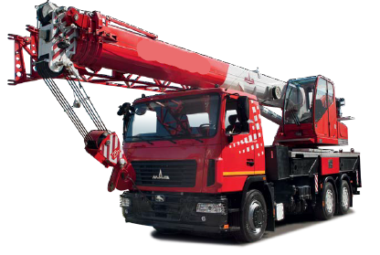 | СПЕЦТЕХНИКА | Автокран | 3-х осный | 5 | Грузоподъемность: 25 000 кг., высота подъема (с гуськом) - 33,3 м., длина стрелы - 33 м. Базовое шасси: МАЗ-6302С5-579-060, мощность двигателя: 330 л. с.; КП 9JS135TA | 1 | Отпускная цена на стадии формирования
МАЗ-437121-540-000 | 2025 | 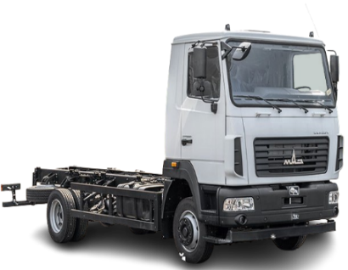 | АВТОМОБИЛИ БОРТОВЫЕ И ШАССИ | Шасси | 2-x осный | 5 | Мощность двигателя: 185 л.с; КП 6J70TA; грузоподьемность : 5 700 кг. | 4 | 151,591.20
МАЗ-438121-2540-025 | 2025 | 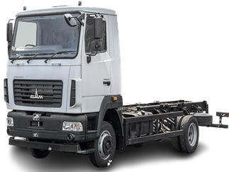 | АВТОМОБИЛИ БОРТОВЫЕ И ШАССИ | Шасси | 2-x осный | 5 | Мощность двигателя: 185 л.с; КП 6J76T; грузоподьемность : 6 540 кг. | 1 | 176,388.00
МАЗ-438121-540-001 | 2026 | 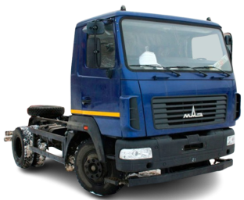 | АВТОМОБИЛИ БОРТОВЫЕ И ШАССИ | Шасси | 2-х осный | 5 | Мощность двигателя: 185 л.с; КП 6J76TA; грузоподьемность: 7 300 кг. | 1 | 162,370.80
МАЗ-438121-540-021 | 2025 |  | АВТОМОБИЛИ БОРТОВЫЕ И ШАССИ | Шасси | 2-х осный | 5 | Мощность двигателя: 185 л.с.; КП 6J76T; грузоподьемность: 7 400 кг. | 1 | 170,479.20
МАЗ-534025-585-013 | 2026 | 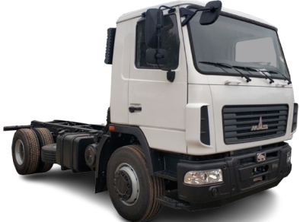 | АВТОМОБИЛИ БОРТОВЫЕ И ШАССИ | Шасси | 2-х осный | 5 | Мощность двигателя: 264 л.с., КП 9JS135TA, грузоподъемность: 13 240 кг. | 3 | 220,200.00
МАЗ-5340С2-525-013 | 2026 | 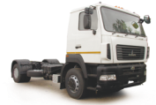 | АВТОМОБИЛИ БОРТОВЫЕ И ШАССИ | Шасси | 2-х осный | 5 | Мощность двигателя: 238 л.с; КП ZF 9S1310TО; грузоподьемность: 13 580 кг. | 10 | 229,554.00
МАЗ-5340С2-585-013 | 2025 | 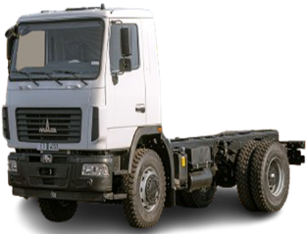 | АВТОМОБИЛИ БОРТОВЫЕ И ШАССИ | Шасси | 2-х осный | 5 | Мощность двигателя: 238 л.с; КП 9JS135TA; грузоподьемность: 13 580 кг. | 1 | 220,200.00
МАЗ-5434Х3-460-050Р1 | 2025 |  | АВТОМОБИЛИ БОРТОВЫЕ И ШАССИ | Шасси | 2-х осный | 4 | Мощность: 268 л.с.; КП: 9JS135TA, грузоподъемность: 10 450 кг | 2 | 335,139.60
МАЗ-544028-570-031 | 2025 |  | СЕДЕЛЬНЫЕ ТЯГАЧИ | Тягач | 2-х осный | 5 | Мощность двигателя 423 л.с., КП 16JSDX240TA, грузоподъемность (нагрузка на ССУ): 10 500 кг. Высота ССУ: 1150 мм. | 4 | 248,294.40
МАЗ-544028-570-031 | 2026 | 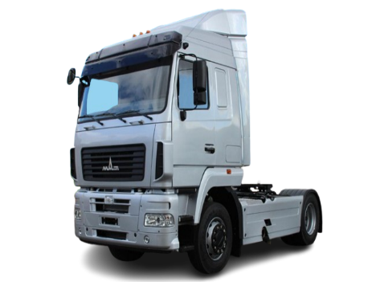 | СЕДЕЛЬНЫЕ ТЯГАЧИ | Тягач | 2-х осный | 5 | Мощность двигателя 423 л.с., КП 16JSDX240TA, грузоподъемность (нагрузка на ССУ): 10 500 кг. Высота ССУ: 1150 мм. | 4 | 248,294.40
МАЗ-544028-571-031 | 2025 | 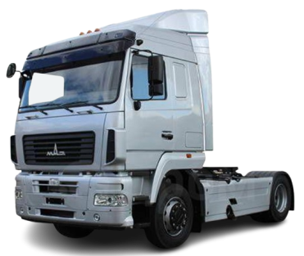 | СЕДЕЛЬНЫЕ ТЯГАЧИ | Тягач | 2-х осный | 5 | Мощность двигателя 423 л.с., КП 16JSDX240T, грузоподъемность (нагрузка на ССУ): 10 500 (бак 500 л) 10 350 (бак 700 л). | 2 | 283,339.20
МАЗ-555025-551-000 | 2025 | 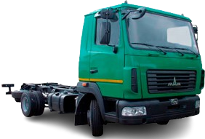 | АВТОМОБИЛИ БОРТОВЫЕ И ШАССИ | Шасси | 2-х осный | 5 | Мощность двигателя: 264 л.с; КП 9JS135TA; грузоподьемность: 13 150 кг. | 1 | 213,334.80
МАЗ-630226-5575-060 | 2026 |  | АВТОМОБИЛИ БОРТОВЫЕ И ШАССИ | Шасси | 3-х осный | 5 | Мощность двигателя: 292,4 л.с; КП 9JS135TA; грузоподьемность: 16 300 кг. | 1 | 322,412.40
МАЗ-63022F-8576-100 | 2026 | 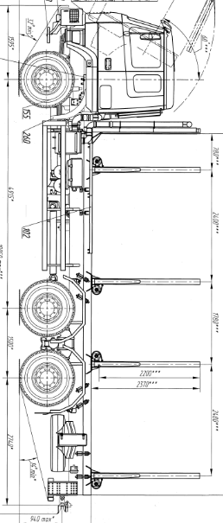 | СОРТИМЕНТОВОЗЫ | Сортиментовоз | 3-х осный | 5 | Мощность двигателя 500 л.с., КП 12JSDX240TA, грузоподъемность: 25 830 кг. | 1 | Отпускная цена на стадии формирования
МАЗ-631228-8575-012 | 2025 |  | АВТОМОБИЛИ БОРТОВЫЕ И ШАССИ | Шасси | 3-х осный | 5 | Мощность двигателя 423 л.с., КП 12JSDX240TA, грузоподъемность: 22 750 кг. | 1 | 314,096.40
МАЗ-63122J-8537-030 | 2025 |  | АВТОМОБИЛИ БОРТОВЫЕ И ШАССИ | Бортовой-зерновоз | 3-х осный | 5 | Мощность двигателя: 400 л.с; КП 12JS200TA; грузоподьемность: 13 000 кг. | 1 | 317,577.60
МАЗ-6312С3-585-010 | 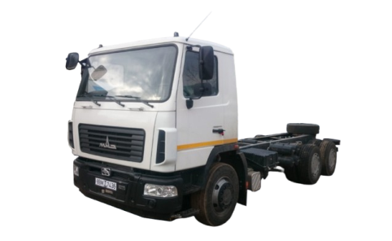 2025 |  | АВТОМОБИЛИ БОРТОВЫЕ И ШАССИ | Шасси | 3-х осный | 5 | Мощность двигателя: 273 л.с; КП 9JS135TA; грузоподьемность: 17 020 кг. | 1 | 276,102.00
МАЗ-6317F9-571-051 | 2025 | 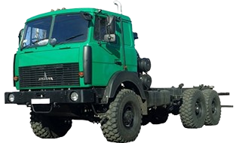 | АВТОМОБИЛИ БОРТОВЫЕ И ШАССИ | Шасси | 3-х осный | 5 | Мощность двигателя: 420 л.с; КП 12JS200TA; грузоподьемность: 21 600 кг. | 1 | 348,003.60
МАЗ-6430С9-8579-012 | 2024 | 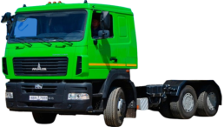 | СЕДЕЛЬНЫЕ ТЯГАЧИ | Тягач | 3-х осный | 5 | Мощность двигателя: 420 л.с; КП 16JS200TA; грузоподьемность (нагрузка на ССУ): 23 000 кг. | 2 | 322,905.60
МАЗ-643228-8570-012 | 2025 | 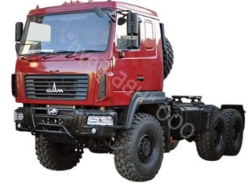 | СЕДЕЛЬНЫЕ ТЯГАЧИ | Тягач | 3-х осный | 5 | Мощность двигателя: 423 л.с; КП 12JSDX240TA; грузоподьемность (нагрузка на ССУ): 21 000 кг. | 3 | 360,284.40
МАЗ-643228-8571-012 | 2025 | 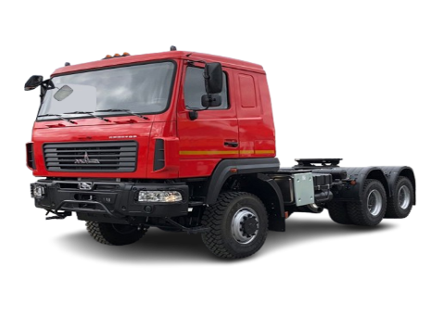 | СЕДЕЛЬНЫЕ ТЯГАЧИ | Тягач | 3-х осный | 5 | Мощность двигателя: 430 л. с., КП 12JS200TA, грузоподъемность (нагрузка на ССУ): 21 000 кг. Bысота по ССУ: 1 550 мм. | 1 | 360,284.40
МАЗ-65012J-8535-000 | 2025 | 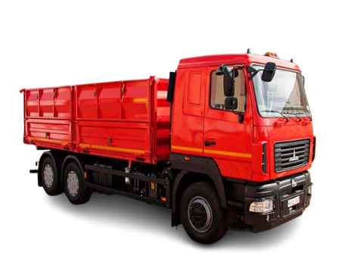 | САМОСВАЛЫ | Самосвал | 3-х осный | 5 | Мощность двигателя: 400 л.с; КП 12JS200TA; грузоподьемность: 12 700 кг. | 3 | 314,464.80
МАЗ-6501С5-8534-000 | 2024 | 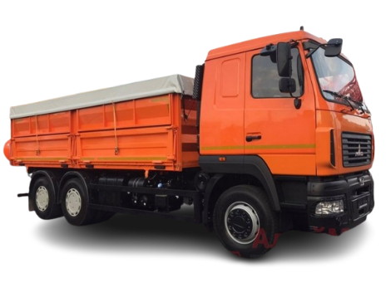 | САМОСВАЛЫ | Самосвал | 3-х осный | 5 | Мощность двигателя: 328 л.с; ЯМЗ-1309; грузоподьемность: 33 500 кг. | 1 | 293,112.00
МАЗ-365022-540-020 | 2024 | 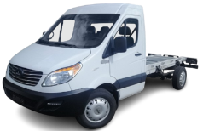 | ГРУЗОВЫЕ МИКРОАВТОБУСЫ | Шасси | 2-х осный | 5 | Мощность двигателя: 150 л.с., КП ZM6T82; топливный бак 80 л. | 13 | 147,660.00
МАЗ-365022-540-020 | 2025 |  | ГРУЗОВЫЕ МИКРОАВТОБУСЫ | Шасси | 2-х осный | 5 | Мощность двигателя: 150 л.с., КП ZM6T82; топливный бак 80 л. | 1 | 147,660.00
МАЗ-590723-042 | 2026 | 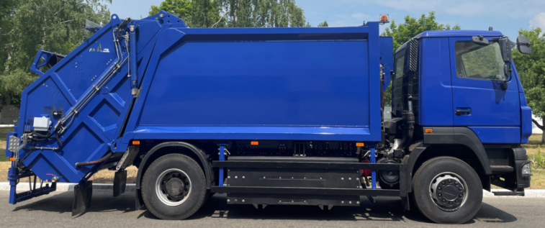 | СПЕЦТЕХНИКА | Мусоровоз | 2-х осный | 5 | Двигатель WP10NG280E50 (КПГ), мощность двигателя 280 л.с., КП 9JS135TA, масса загружаемых бытовых отходов: 6 000 кг. | 1 | Отпускная цена на стадии формирования
МАЗ-837300-2010 | 2026 |  | ПРИЦЕПНАЯ ТЕХНИКА | Бортовой | 2-х осный | - | Грузоподъемность: 5 600 кг. | 1 | 43,896.00
МАЗ-837810-020 | 2025 | 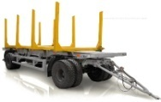 | ПРИЦЕПНАЯ ТЕХНИКА | Сортиментовоз | 2-х осный | - | Грузоподъемность: 15 200 кг. | 2 | 66,208.80
МАЗ-856100-4018-000 | 2024 | 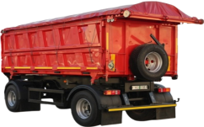 | ПРИЦЕПНАЯ ТЕХНИКА | Прицеп-самосвал | 2-х осный | - | Грузоподъемность: 15 500 кг. | 1 | 111,199.20
МАЗ-856100-4022 | 2025 |  | ПРИЦЕПНАЯ ТЕХНИКА | Прицеп-самосвал | 2-х осный | - | Грузоподъемность: 15 800 кг. | 18 | 81,691.20
МАЗ-856100-4022 | 2026 |  | ПРИЦЕПНАЯ ТЕХНИКА | Прицеп-самосвал | 2-х осный | - | Грузоподъемность: 15 800 кг. | 33 | 81,691.20
МАЗ-856102-020-000 | 2025 |  | ПРИЦЕПНАЯ ТЕХНИКА | Прицеп-самосвал | 3-х осный | - | Грузоподьемность: 20 000 кг. | 2 | 139,310.40
МАЗ-856102-4014-000 | 2026 |  | ПРИЦЕПНАЯ ТЕХНИКА | Прицеп-самосвал | 3-х осный | - | Грузоподъемность: 21 000 кг. | 2 | 121,066.80
МАЗ-856103-022-000 | 2026 | 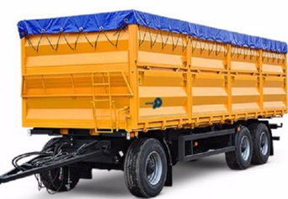 | ПРИЦЕПНАЯ ТЕХНИКА | Прицеп-самосвал | 3-х осный | - | Грузоподъемность: 14 900 кг. | 18 | 138,511.20
МАЗ-857100-4012 | 2025 | 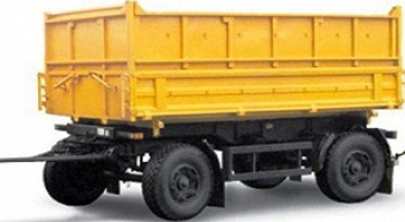 | ПРИЦЕПНАЯ ТЕХНИКА | Прицеп-самосвал | 2-х осный | - | Грузоподъемность: 10 000 кг. | 4 | 64,530.00
МАЗ-857100-4017-000 | 2025 | 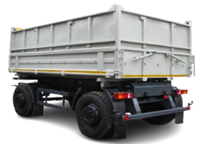 | ПРИЦЕПНАЯ ТЕХНИКА | Прицеп-самосвал | 2-х осный | - | Грузоподъемность: 10 000 кг. | 1 | 95,106.00
МАЗ-870110-1010 | 2025 |  | ПРИЦЕПНАЯ ТЕХНИКА | Прицепное шасси | 2-х осный | - | Грузоподъемность: 14 200 кг. | 1 | 67,722.00
МАЗ-870110-2010 | 2025 | 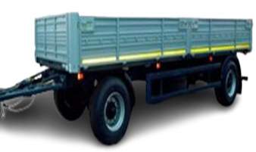 | ПРИЦЕПНАЯ ТЕХНИКА | Бортовой | 2-x осный | - | Грузоподъемность: 13 400 кг. | 2 | 72,003.60
МАЗ-870110-2012 | 2026 | 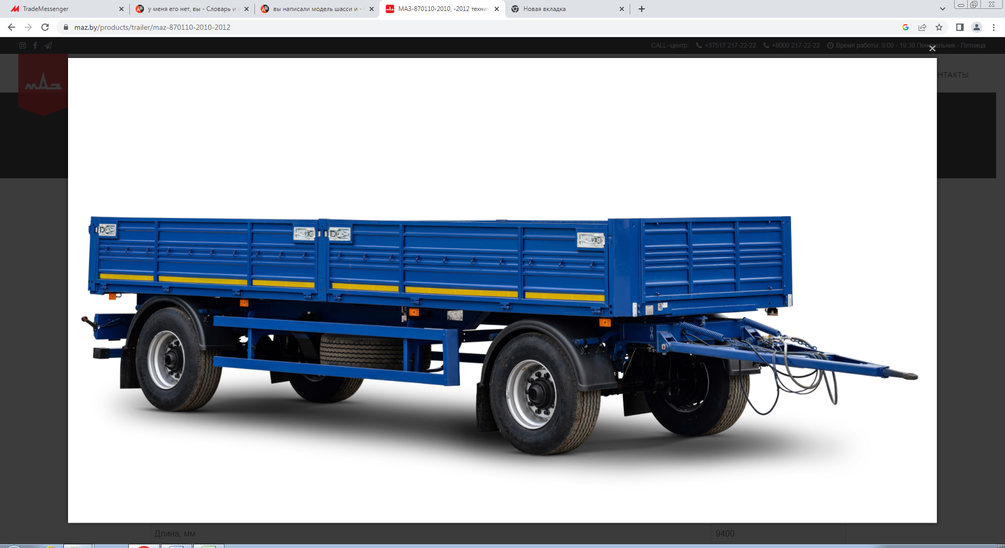 | ПРИЦЕПНАЯ ТЕХНИКА | Бортовой | 2-х осный | - | Грузоподъемность: 13 400 кг. | 3 | 62,311.20
МАЗ-893701-032-000 | 2025 | 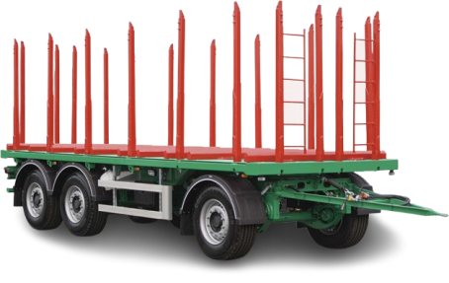 | ПРИЦЕПНАЯ ТЕХНИКА | Сортиментовоз | 3-х осный | - | Грузоподъемность: 23 200 кг. | 1 | 124,446.00
МАЗ-894700-020-000 | 2025 |  | ПРИЦЕПНАЯ ТЕХНИКА | Сортиментовоз | 4-х осный | - | Грузоподъемность: 33 000 кг. | 1 | Отпускная цена на стадии формирования.
МАЗ-938660-2010 | 2025 |  | ПРИЦЕПНАЯ ТЕХНИКА | Бортовой | 2-х осный | - | Грузоподъемность: 28 400 кг. | 10 | 82,168.80
МАЗ-938660-2110-000Р1 | 2025 |  | ПРИЦЕПНАЯ ТЕХНИКА | Бортовой | 2-х осный | - | Грузоподьемность: 28 000 кг. | 1 | 82,506.00
МАЗ-975800-2010 | 2025 |  | ПРИЦЕПНАЯ ТЕХНИКА | Бортовой | 3-х осный | - | Грузоподъемность: 27 500 кг. | 70 | 97,022.40
МАЗ-975800-2010 | 2026 |  | ПРИЦЕПНАЯ ТЕХНИКА | Бортовой | 3-х осный | - | Грузоподъемность: 27 500 кг. | 1 | 97,022.40
МАЗ-975800-2012 | 2025 | 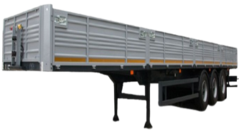 | ПРИЦЕПНАЯ ТЕХНИКА | Бортовой | 3-х осный | - | Грузоподъемность: 27 500 кг. | 40 | 90,574.80
МАЗ-975800-3010 | 2025 | 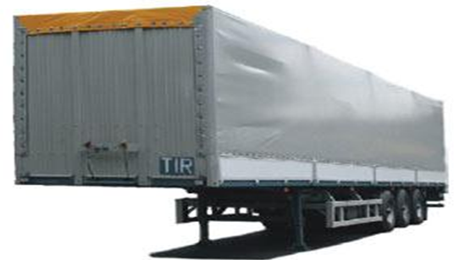 | ПРИЦЕПНАЯ ТЕХНИКА | Тентованный полуприцеп | 3-х осный | - | Грузоподьемность: 26 700 кг. | 2 | 107,912.40
МАЗ-975830-2010 | 2025 |  | ПРИЦЕПНАЯ ТЕХНИКА | Бортовой | 3-х осный | - | Грузоподьемность: 32 550 кг. | 5 | 92,886.00
МАЗ-975830-2010 | 2026 | 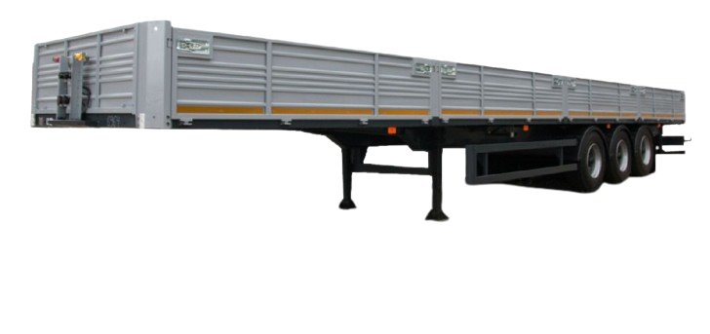 | ПРИЦЕПНАЯ ТЕХНИКА | Бортовой | 3-х осный | - | Грузоподьемность: 32 550 кг. | 3 | 92,886.00
МАЗ-975830-3061-000 | 2026 | 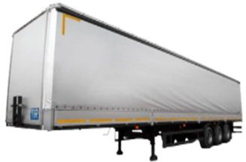 | ПРИЦЕПНАЯ ТЕХНИКА | Шторный | 3-х осный | - | Грузоподъемность: 32 600 кг. | 1 | 138,826.80
МАЗ-975830-5020-000 | 2025 | 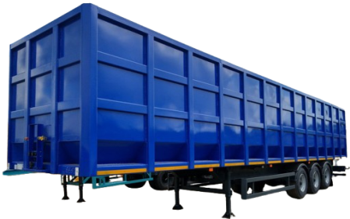 | ПРИЦЕПНАЯ ТЕХНИКА | Ломовоз | 3-х осный | - | Грузоподъемность: 26 600 кг. | 1 | 157,456.80
МАЗ-991902-030-000 | 2025 |  | ПРИЦЕПНАЯ ТЕХНИКА | Контейнеровоз | 4-х осный | - | Грузоподъемность: 41 800 кг. | 1 | 96,013.20

